상품제안서
테팔 멀티쿠커 (전기보온밥솥) | 상품코드: F29643

 |  |  |  |  |  |  | 02-412-0044 | www.easy1.co.kr
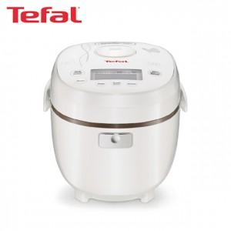

【상세/제작정보】 | 스티커 제작및 부착 비용 별도 문의.

【인쇄/포장옵션】 | / 포장불가능

【공급단가】 | 수량 | 4~ | 12~ | 30~ | 50~ | 100~
*VAT별도 | 단가 | 102,050원 | 100,480원 | 98,120원 | 94,200원 | 90,270원

【상품 URL】 | http://www.easy1.co.kr/src/goods_detail.php?gdno=29643

